상품제안서
엘린 수첩 노트 48절 | 상품코드: F24829

 |  |  |  |  |  |  | 02-412-0044 | www.easy1.co.kr
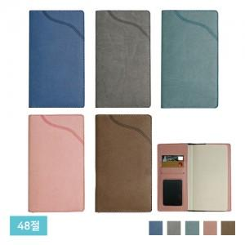

【상세/제작정보】 | ※ 실속형 케이스 별도문의

【인쇄/포장옵션】 | 불박, 풀칼라 / OPP(비닐)

【공급단가】 | 수량 | 200~ | 500~ | 1,000~ | 3,000~ | 5,000~
*VAT별도 | 노트식 | 5,130원 | 4,940원 | 4,750원 | 4,560원 | 4,440원
 | 일주일식 | 5,400원 | 5,200원 | 5,000원 | 4,800원 | 4,680원

【상품 URL】 | https://dev.easy1.co.kr:443/src/goods_detail.php?gdno=24829

